Estadísticas
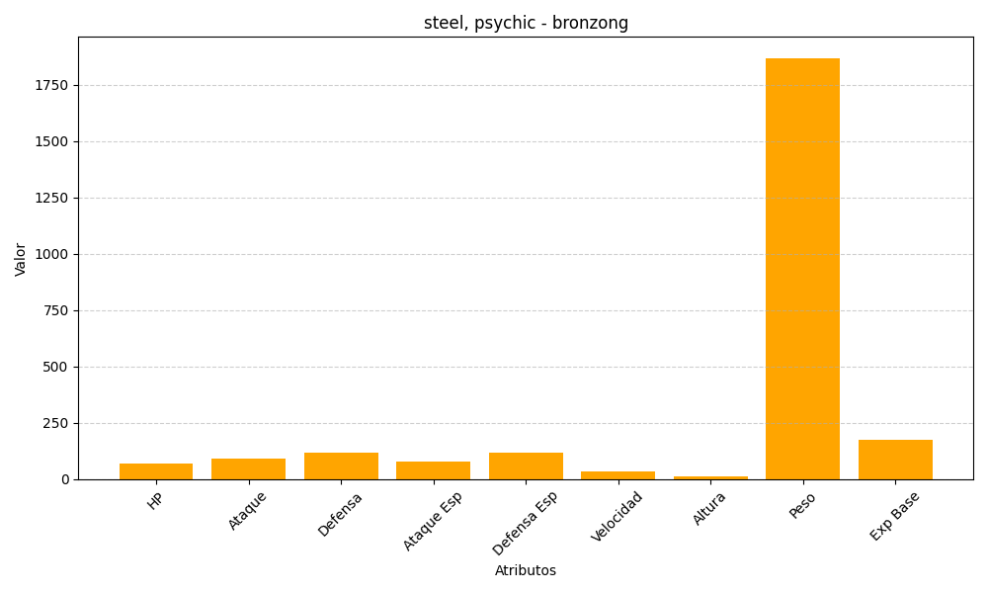
ID | Nombre | Tipo | HP | Ataque | Defensa | Ataque Especial | Defensa Especial | Velocidad | Altura | Peso | Experiencia Base
437 | bronzong | steel, psychic | 67 | 89 | 116 | 79 | 116 | 33 | 13 | 1870 | 175

